关系图
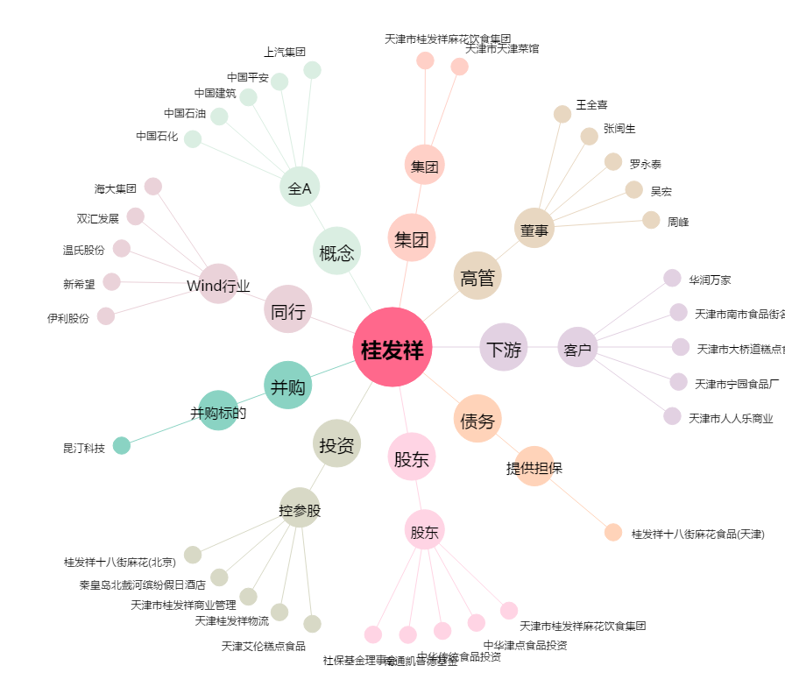
桂发祥[002820.SZ] - 关系概览图

